Estadísticas
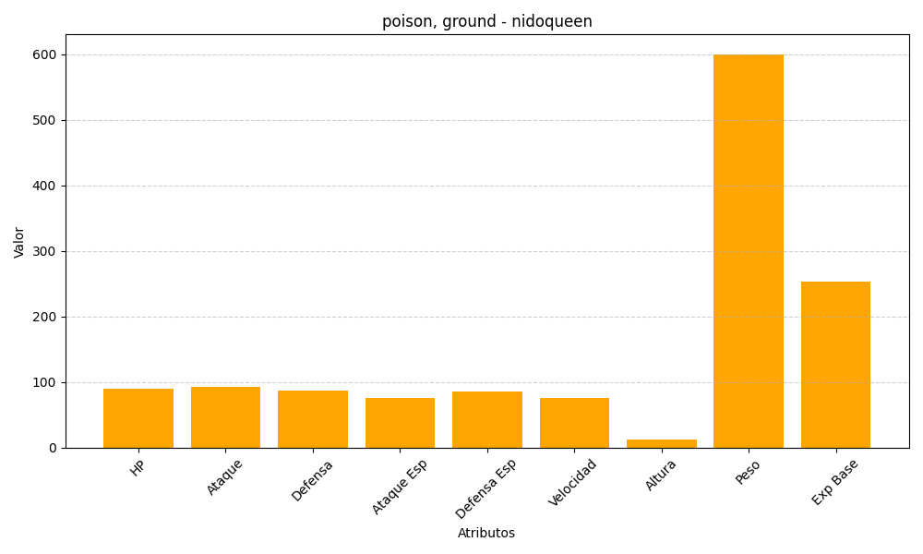
ID | Nombre | Tipo | HP | Ataque | Defensa | Ataque Especial | Defensa Especial | Velocidad | Altura | Peso | Experiencia Base
31 | nidoqueen | poison, ground | 90 | 92 | 87 | 75 | 85 | 76 | 13 | 600 | 253

